Foglio1
Pezzi per passaggio
n. 4 | dimensioni 16x2,5x1
n. 8 | n. 4 Rulli per porta n. 4 rulli per i 4 trigger | 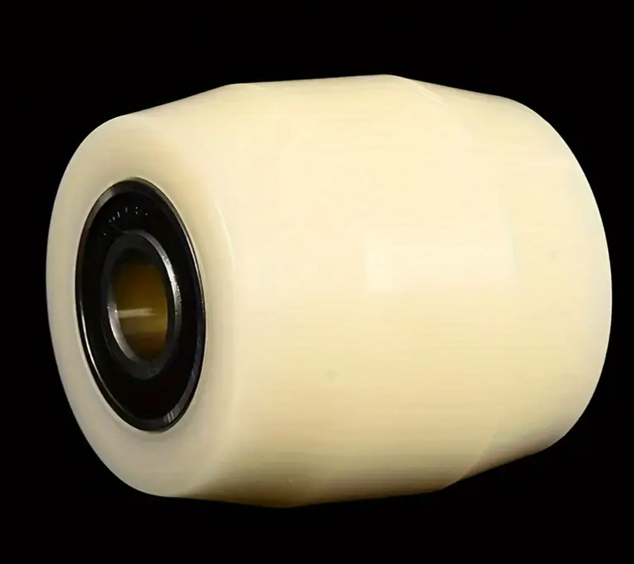
n. 4 | cuscinetti per chiusura porta su chiavistello | 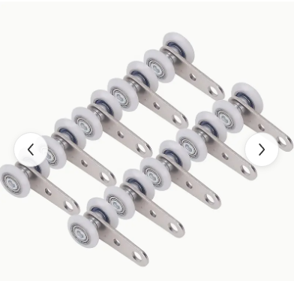
n.4 | chiavistello | 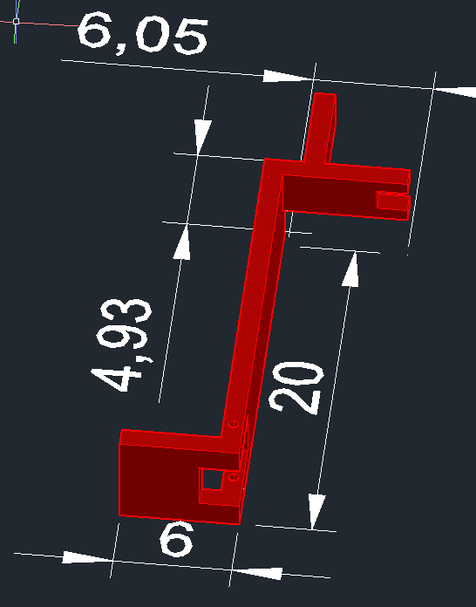
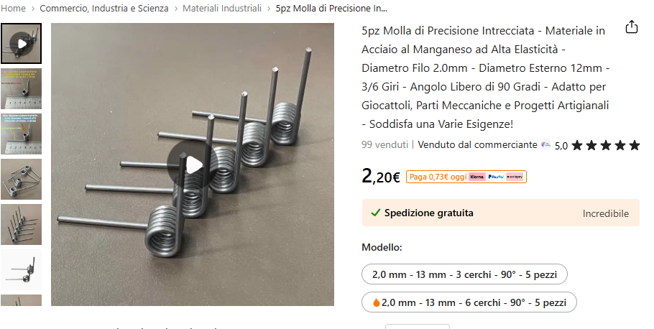
n. 12 | Molle a 90°

